Sheet1
Course Module Ids |  |  |  |  |  |  |  |  |  |  |  |  |  |  |  |  |  |  |  |  |  |  |  |  |  |  |  |  |  |  |  | hidden?
 |  |  | 01 Software Engineering |  | 02 Entwicklung |  | Vorgehen | Vorgehen |  | Prozess- |  | 03 R E |  | Satzscha- | 04 UML |  | SW | SW | Safe and | 05 Design | SOLID | Singleton | Observer-MVC | Decorator |  | Command | Proxy | Abstract Factory | Compositum | Template | Strategy | Chain of | Anti-Pattern | Architecture |  | Programming | 06 Safety | Bedrohungs- | Funktionale | IT-Sicherheit | 07 Softwaretest | statische Tests | Dynamische Test | Äquzivalenz- |  | Grenzwert- | Whitebox | Coding | SW-Metriken
 |  |  |  |  |  |  | klassisch | Agil |  | bewertung |  | Grundlagen |  | blone | Grundlagen |  | Grobentwurf | Feinentwurf | Secure SW | Pattern |  |  |  |  |  |  |  |  |  |  |  | Responsibility |  | Design Anti |  | Anti Pattern | and Security | modellierung | Sicherheit |  |  |  |  | klasse |  | analyse |  | Guideglines
 | Lernziel |  | 14 |  | 31.32 |  | 49 | 66 |  | 86 |  | 97.98 |  | 120 | 131.132 | ziele | 142 | 164 | 177 | 187.188 | 203 | 212 | 222.223 | 241 | ziele | 255 | 265,266,267 | 290 | 300 | 310 | 320 | 329 | 338 | 349 | ziele | 358 | 367 | 378 | 388 | 398 | 410 | 425 | 436 | 447 | ziele | 458 | 469 | 480 | 491

 | Manuskript |  | 15.16 |  | 33,34,35,36,37,38,39 |  | 50,51,52,53,61 | 67,68,69 |  | 87,88,89 |  | 99,100,101,102,103,104,105 |  | 121 | 133 | skript | 143,144,145,146,17,148 | 165,166,167,168 | 178 | 190.189 | 204 | 213 | 224.225 | 242 | skript | 256 | 268,269,270 | 291 | 301 | 311 | 321 | 330 | 339 | 350 | skript | 359 | 372 | 379 | 389 | 400.399 | 412.413 | 426 | 437 | 448 | skript | 459 | 470 | 481 | 492,494,496

 | Kurzübersicht |  | 17 |  | 40 |  | 55 | 70 |  | 90 |  | 106 |  | 122 | 134 | krzüb | 149 | 169 | 179 | 191.192 | 205 | 214 | 226.227 | 243 | krzüb | 257 | 271,272,273 | 292 | 302 | 312 | 322 | 331 | 340 | 351 | krzüb | 360 | 368 | 380 | 390 | 401 | 415 | 428 | 439 | 450 | krzüb | 461 | 472 | 483 | 498

 | Übung |  | 18,19,20 |  | 41 |  | 56,57,58 | 71,72,73,74 |  | 91 |  | 107.108 |  | 123.124 | 135.136 | übung | 150.151 | 170.171 | 180.181 | 193 | 206 | 215 | 228.229 | 244 | übung | 258 | 274,275,276 | 293 | 303 | 313 | 323 | 332 | 342 | 352 | übung | 361 | 369 | 381 | 391 | 402 | 416 | 429 | 440 | 451 | übung | 462 | 473 | 484 | 499

 | Quiz |  | 21 |  | 42 |  | 59 | 75 |  | 92 |  | 109 |  | 125 | 137 | quiz | 152 | 172 | 182 | 194 | 207 | 216 | 230.231 | 245 | quiz | 259 | 277,278,279 | 294 | 304 | 314 | 324 | 333 | 341 | 353 | quiz | 362 | 370 | 382 | 392 | 403 | 417 | 430 | 441 | 452 | quiz | 463 | 474 | 485 | 500

 | Zusammenfassung |  | 22 |  | 43 |  | 60 | 76 |  | 93 |  | 110 |  | 126 | 138 | zsmfs | 153,154,155 | 173 | 183 | 195 | 208 | 217 | 232.233 | 246 | zsmfs | 260 | 280,281,282 | 295 | 305 | 315 | 325 | 334 | 343 | 354 | zsmfs | 363 | 371 | 383 | 393 | 404 | 418.419 | 431 | 442 | 453 | zsmfs | 464 | 475 | 486 | 501

 | Textuell Zusatz |  | 23,24,25,26 |  | 44 |  | 62.63 | 77,78,79,80,81 |  | 94 |  | 111,112,113,114,115 |  | 127 | 139 | text | 156,157,158,159 | 174 | 184 | 196,197,198 | 208 | 218 | 234.235 | 247,248,249 | text | 261 | 283 | 296 | 306 | 316 | 326 | 335 | 344,347,348 | 355 | text | 364 | 373.374 | 384 | 394.395 | 405 | 421 | 432 | 443 | 454 | text | 465 | 476 | 487 | 502

 | Audio Zusatz |  | 27 |  | 45 |  | 64 | 82 |  | 95 |  | 116 |  | 128 | 140 | audio | 160 | 175 | 185 | 199 | 209 | 219 | 236.237 | 250 | audio | 262 | 274,285,286 | 297 | 307 | 317 | 327 | 336 | 345 | 356 | audio | 365 | 375 | 385 | 396 | 406 | 423 | 434 | 445 | 456 | audio | 467 | 478 | 488 | 504

 | Video Zusatz |  | 28 |  | 46 |  | 65 | 83,84,85 |  | 96 |  | 117,118,119 |  | 129.13 | 141 | video | 161,162,163 | 176 | 186 | 200.201 | 210 | 220 | 238.239 | 251,252,253 | video | 263 | 287,288,289 | 298 | 308 | 318 | 328 | 337 | 346 | 357 | video | 366 | 376 | 386 | 397 | 407 | 424 | 435 | 446 | 457 | video | 468 | 479 | 489 | 505

155 ist falscher link zu 154
416 pdf in iframe? |  |  |  |  | 218 etwas hochkant. Nur eine Seite |  |  |  |  |  | 346 ist gesplittet. Ganzes Video verlinkt aber nur 0-2:40 für 346 und 2:40-9:33 für 356
Übungen in 07
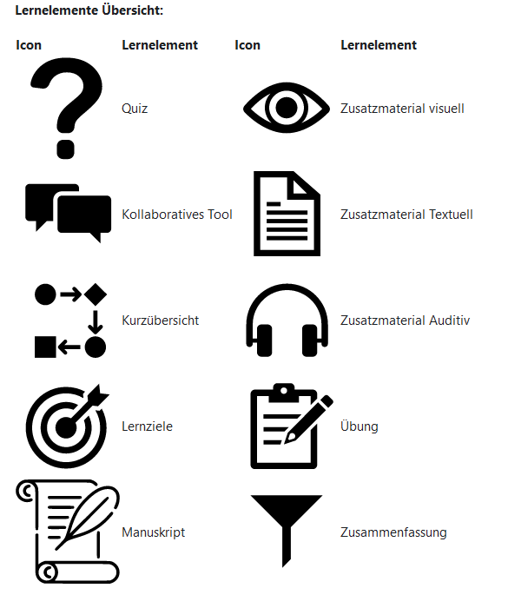
424 broken video? (07 Softwaretest |Grundlagen| Visuelles Zusatzmaterial |  |  |  |  |  |  |  | external yt links, die eingebunden werden können: |  |  |  |  | 28.83
434,435,445,446,478,488,504,505 broken
non-pdf-zsuatz: 115
übungen i 07 sind TBA. Leere pdfs |  |  |  | hochkant: | 79,94,111,112,113,114(only first page!),127,154,155,156,158,159,174,184,190,196,198,204,209,234,249,261,283,306,316,336,348,355,364,373,374,394,395,421,432,453,465,504
videos und audio auch
 |  |  | non-html: | graded assignment: |  | 18,19,20,57,58,72,73,108,381
Pre-stuff: | Link: 1 |  |  | pdf: | 74
 | pretest | 524 |  | download: | 135,150,170,180
Ankündigung 4
Einführung Algos |  | 7
post-test |  | 9 |  | check multiple embedded video |  |  | 13
Evaluationsbogen |  | 10 |  |  |  |  | 11
external | 28,44,62,77,80,81,118,139,157,192,261,347,487
broken/tba | 416,424,429,434,435,440,445,446,451,462,473,478,484,488,499,504,505

non_pdf-zusammenfassung |  |  | 383 |  |  |  |  |  | Moodle API:
 |  |  |  | grafik: 74 |  |  |  |  | mod_quiz |  | quiz related activity like highet score, attempts, time, etc
 |  |  |  |  |  |  |  |  | mod_lesson? What exactly is a lesson in moodle
 |  |  | pdf download | download: 150,151,170,171,180,181,197 |  |  |  |  | mod_feedback? Chekc what feedback in course is
115 ist zusatz aber html |  |  |  | Einführung overall: |  |  |  |  | gradereport_user |  | Get the user/s report grades table for a course
 |  |  |  | Fragebogen LE-Präferenz: |  |  |  |  | core_cohort |  | Get cohort members
 |  |  |  | 383 is tzusmf aber html |  |  |  |  | core_completion |  | Return activities overview for the given courses.
Zusammenfassung ist fast immer pdf
Übung ist oft assignment, aber oft plain html
Kurzbersicht ist html
Lernziel ist html
durch anschauen des lernelement-links ist grob filterbar: |  |  |  |  |  | /mod/page ist normale html page
 |  |  |  |  |  | url ist external link
 |  |  |  |  |  | resource und recorder links sind pdfs
 |  |  |  |  |  | assign sind assignemnts
 |  |  |  |  |  | quiz sind quiz

